Projekti info
1. Üldandmed
Teema

Akronüüm
Konsortsiumi juht
Juhtpartner

Osalevad meeskonnad

Raporti tähtaeg
Raporteerimisperioodi algus
Raporteerimisperioodi lõpp
(Kui raport on hilinenud) kirjeldus/seletus, mis põhjustas hilinemise
Perioodil tekkinud kulud
Kogukulu projekti algusest saadik
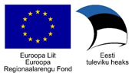
 | Juhtkomisjon otsustab vastvalt täitjate ja tellijate argumentidele, kas antud vorm esitatakse 6 või 12 kuu tagant.

